Time Series
Marketing Mix Modeling - Time Series

Curvas de sazonalidade
Sazonalidade aditiva sem tendência
Sazonalidade aditiva com tendência

Sazonalidade multiplicativa sem tendência
Sazonalidade multiplicativa com tendência

Modelos
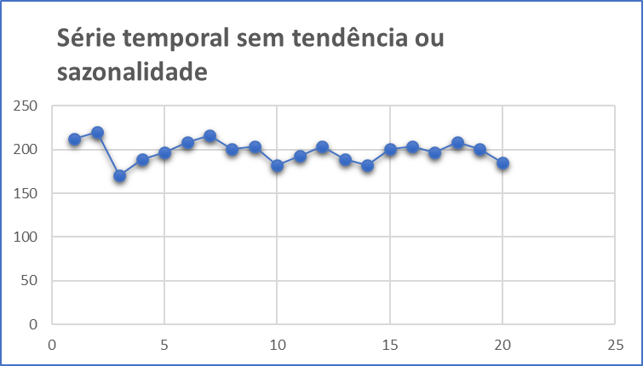
Métodos de Previsão através de Modelos com Nenhuma Tendência ou Sazonalidade

1. | Média Móvel Simples (MMS)
 |  | Indicado para previsões de curto prazo onde as componentes de tendência e sazonalidade são inexistentes ou possam ser desprezadas.

2. | Média Móvel Ponderada (WMA)
 |  | Cada observação é ponderada igualmente e as observações mais recentes carregam pesos maiores na média.

3. | Suavização Exponencial Simples
 |  | A suavização exponencial atribui pesos decrescendo exponencialmente. Ou seja, para as observações recentes são dadas relativamente mais peso na previsão do que as observações mais antigas.

Base Original
Base Fusca

$${MMM}_{Fusca}=FCBK+PROG+YOUTUBE+UOL+OUTROS$$
 | Investimento |  |  |  |  | Leads
Month | Facebook | Programática | Youtube | UOL | Outros | Facebook | Programática | Youtube | UOL | Outros
Jan-16 | R$60,474 | R$143,334 | R$29,417 | R$22,211 | R$15,006 | 1,761 | 183 | 114 | 20 | 209

Feb-16 | R$52,028 | R$122,356 | R$12,345 | R$14,119 | R$30,012 | 1,909 | 209 | 26 | 25 | 446
Mar-16 | R$228,512 | R$377,200 | R$82,119 | R$49,563 | R$17,006 | 1,791 | 50 | 101 | 23 | 557
Apr-16 | R$81,396 | R$347,616 | R$107,649 | R$63,147 | R$81,792 | 2,468 | 282 | 35 | 32 | 708
May-16 | R$145,989 | R$330,061 | R$10,579 | R$52,894 | R$95,210 | 2,874 | 252 | 36 | 32 | 400
Jun-16 | R$189,698 | R$391,937 | R$65,454 | R$50,560 | R$86,226 | 3,872 | 298 | 99 | 41 | 654
Jul-16 | R$142,408 | R$374,759 | R$96,845 | R$58,088 | R$77,418 | 1,508 | 40 | 40 | 17 | 405
Aug-16 | R$117,148 | R$355,391 | R$38,172 | R$61,864 | R$85,557 | 1,966 | 176 | 25 | 21 | 332
Sep-16 | R$190,300 | R$440,364 | R$9,436 | R$51,900 | R$94,364 | 1,594 | 137 | 23 | 17 | 507
Oct-16 | R$113,164 | R$351,405 | R$25,167 | R$43,677 | R$62,188 | 2,053 | 125 | 125 | 21 | 179
Nov-16 | R$61,327 | R$186,048 | R$23,428 | R$32,386 | R$41,344 | 1,315 | 81 | 81 | 14 | 132
Dec-16 | R$55,284 | R$194,153 | R$23,529 | R$19,909 | R$36,198 | 900 | 17 | 17 | 5 | 4
Jan-17 | R$171,075 | R$436,082 | R$41,919 | R$39,475 | R$76,506 | 1,963 | 136 | 27 | 25 | 574
Feb-17 | R$208,995 | R$491,499 | R$3,223 | R$56,716 | R$166,924 | 2,682 | 101 | 34 | 31 | 506
Mar-17 | R$328,436 | R$618,042 | R$33,521 | R$45,935 | R$58,350 | 1,505 | 57 | 38 | 16 | 289
Apr-17 | R$53,297 | R$254,392 | R$23,625 | R$34,653 | R$80,334 | 2,141 | 76 | 102 | 24 | 205
May-17 | R$79,562 | R$217,750 | R$19,891 | R$30,359 | R$71,187 | 2,831 | 77 | 77 | 32 | 810
Jun-17 | R$74,537 | R$209,375 | R$38,316 | R$33,709 | R$62,812 | 1,889 | 180 | 112 | 18 | 49

Outliers
Base com ajuste de outliers

$${MMM}_{Fusca}=FCBK+PROG+YOUTUBE+UOL+OUTROS$$
 | Investimento |  |  |  |  | Leads
Month | Facebook | Programática | Youtube | UOL | Outros | Facebook | Programática | Youtube | UOL | Outros
Jan-16 | R$60,474 | R$143,334 | R$29,417 | R$22,211 | R$15,006 | 1,761 | 183 | 114 | 20 | 209
Feb-16 | R$52,028 | R$122,356 | R$12,345 | R$14,119 | R$30,012 | 1,909 | 209 | 26 | 25 | 446
Mar-16 | R$228,512 | R$377,200 | R$82,119 | R$49,563 | R$17,006 | 1,791 | 50 | 101 | 23 | 557
Apr-16 | R$81,396 | R$347,616 | R$107,649 | R$63,147 | R$81,792 | 2,468 | 282 | 35 | 32 | 708
May-16 | R$145,989 | R$330,061 | R$10,579 | R$52,894 | R$95,210 | 2,874 | 252 | 36 | 32 | 400
Jun-16 | R$189,698 | R$391,937 | R$65,454 | R$50,560 | R$86,226 | 3,872 | 298 | 99 | 41 | 654
Jul-16 | R$142,408 | R$374,759 | R$96,845 | R$58,088 | R$77,418 | 1,508 | 40 | 40 | 17 | 405
Aug-16 | R$117,148 | R$355,391 | R$38,172 | R$61,864 | R$85,557 | 1,966 | 176 | 25 | 21 | 332
Sep-16 | R$190,300 | R$440,364 | R$9,436 | R$51,900 | R$94,364 | 1,594 | 137 | 23 | 17 | 507
Oct-16 | R$113,164 | R$351,405 | R$25,167 | R$43,677 | R$62,188 | 2,053 | 125 | 125 | 21 | 179
Nov-16 | R$61,327 | R$186,048 | R$23,428 | R$32,386 | R$41,344 | 1,315 | 81 | 81 | 14 | 132
Dec-16 | R$55,284 | R$194,153 | R$23,529 | R$19,909 | R$36,198 | 2,110 | 124 | 65 | 23 | 387
Jan-17 | R$171,075 | R$436,082 | R$41,919 | R$39,475 | R$76,506 | 1,963 | 136 | 27 | 25 | 574
Feb-17 | R$208,995 | R$491,499 | R$3,223 | R$56,716 | R$166,924 | 2,682 | 101 | 34 | 31 | 506
Mar-17 | R$328,436 | R$618,042 | R$33,521 | R$45,935 | R$58,350 | 1,505 | 57 | 38 | 16 | 289
Apr-17 | R$53,297 | R$254,392 | R$23,625 | R$34,653 | R$80,334 | 2,141 | 76 | 102 | 24 | 205
May-17 | R$79,562 | R$217,750 | R$19,891 | R$30,359 | R$71,187 | 2,831 | 77 | 77 | 32 | 810
Jun-17 | R$74,537 | R$209,375 | R$38,316 | R$33,709 | R$62,812 | 1,889 | 180 | 112 | 18 | 49

Base Formatada
Base Fusca

$${MMM}_{Fusca}=FCBK+PROG+YOUTUBE+UOL+OUTROS$$
Month | Site | Investimento | Leads
Jan-16 | Facebook | R$60,474 | 1,761
Feb-16 | Facebook | R$52,028 | 1,909
Mar-16 | Facebook | R$228,512 | 1,791
Apr-16 | Facebook | R$81,396 | 2,468
May-16 | Facebook | R$145,989 | 2,874
Jun-16 | Facebook | R$189,698 | 3,872
Jul-16 | Facebook | R$142,408 | 1,508
Aug-16 | Facebook | R$117,148 | 1,966
Sep-16 | Facebook | R$190,300 | 1,594
Oct-16 | Facebook | R$113,164 | 2,053
Nov-16 | Facebook | R$61,327 | 1,315
Dec-16 | Facebook | R$55,284 | 2,110
Jan-17 | Facebook | R$171,075 | 1,963
Feb-17 | Facebook | R$208,995 | 2,682
Mar-17 | Facebook | R$328,436 | 1,505
Apr-17 | Facebook | R$53,297 | 2,141
May-17 | Facebook | R$79,562 | 2,831
Jun-17 | Facebook | R$74,537 | 1,889
Jan-16 | Programática | R$143,334 | 183
Feb-16 | Programática | R$122,356 | 209
Mar-16 | Programática | R$377,200 | 50
Apr-16 | Programática | R$347,616 | 282
May-16 | Programática | R$330,061 | 252
Jun-16 | Programática | R$391,937 | 298
Jul-16 | Programática | R$374,759 | 40
Aug-16 | Programática | R$355,391 | 176
Sep-16 | Programática | R$440,364 | 137
Oct-16 | Programática | R$351,405 | 125
Nov-16 | Programática | R$186,048 | 81
Dec-16 | Programática | R$194,153 | 124
Jan-17 | Programática | R$436,082 | 136
Feb-17 | Programática | R$491,499 | 101
Mar-17 | Programática | R$618,042 | 57
Apr-17 | Programática | R$254,392 | 76
May-17 | Programática | R$217,750 | 77
Jun-17 | Programática | R$209,375 | 180
Jan-16 | Youtube | R$29,417 | 114
Feb-16 | Youtube | R$12,345 | 26
Mar-16 | Youtube | R$82,119 | 101
Apr-16 | Youtube | R$107,649 | 35
May-16 | Youtube | R$10,579 | 36
Jun-16 | Youtube | R$65,454 | 99
Jul-16 | Youtube | R$96,845 | 40
Aug-16 | Youtube | R$38,172 | 25
Sep-16 | Youtube | R$9,436 | 23
Oct-16 | Youtube | R$25,167 | 125
Nov-16 | Youtube | R$23,428 | 81
Dec-16 | Youtube | R$23,529 | 65
Jan-17 | Youtube | R$41,919 | 27
Feb-17 | Youtube | R$3,223 | 34
Mar-17 | Youtube | R$33,521 | 38
Apr-17 | Youtube | R$23,625 | 102
May-17 | Youtube | R$19,891 | 77
Jun-17 | Youtube | R$38,316 | 112
Jan-16 | UOL | R$22,211 | 20
Feb-16 | UOL | R$14,119 | 25
Mar-16 | UOL | R$49,563 | 23
Apr-16 | UOL | R$63,147 | 32
May-16 | UOL | R$52,894 | 32
Jun-16 | UOL | R$50,560 | 41
Jul-16 | UOL | R$58,088 | 17
Aug-16 | UOL | R$61,864 | 21
Sep-16 | UOL | R$51,900 | 17
Oct-16 | UOL | R$43,677 | 21
Nov-16 | UOL | R$32,386 | 14
Dec-16 | UOL | R$19,909 | 23
Jan-17 | UOL | R$39,475 | 25
Feb-17 | UOL | R$56,716 | 31
Mar-17 | UOL | R$45,935 | 16
Apr-17 | UOL | R$34,653 | 24
May-17 | UOL | R$30,359 | 32
Jun-17 | UOL | R$33,709 | 18
Jan-16 | Outros | R$15,006 | 209
Feb-16 | Outros | R$30,012 | 446
Mar-16 | Outros | R$17,006 | 557
Apr-16 | Outros | R$81,792 | 708
May-16 | Outros | R$95,210 | 400
Jun-16 | Outros | R$86,226 | 654
Jul-16 | Outros | R$77,418 | 405
Aug-16 | Outros | R$85,557 | 332
Sep-16 | Outros | R$94,364 | 507
Oct-16 | Outros | R$62,188 | 179
Nov-16 | Outros | R$41,344 | 132
Dec-16 | Outros | R$36,198 | 387
Jan-17 | Outros | R$76,506 | 574
Feb-17 | Outros | R$166,924 | 506
Mar-17 | Outros | R$58,350 | 289
Apr-17 | Outros | R$80,334 | 205
May-17 | Outros | R$71,187 | 810
Jun-17 | Outros | R$62,812 | 49

Pivot Table
Análise Exploratória
Curvas de sazonalidade
Site | (Tudo)

ROI
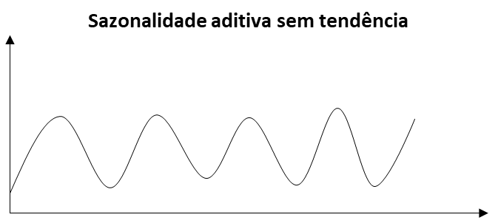
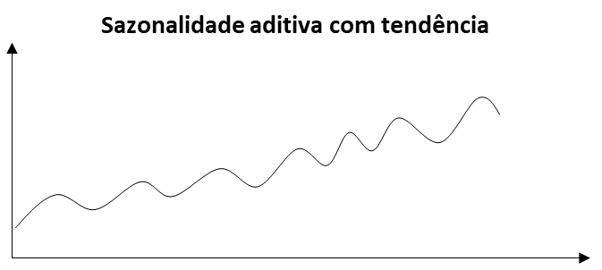
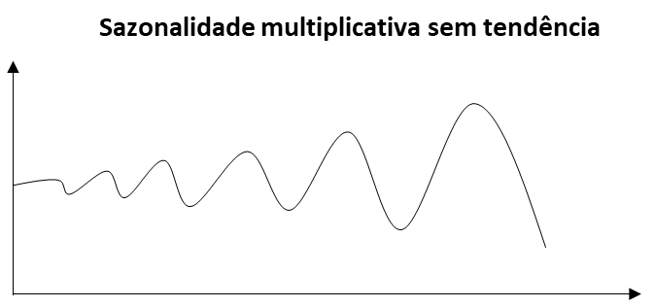
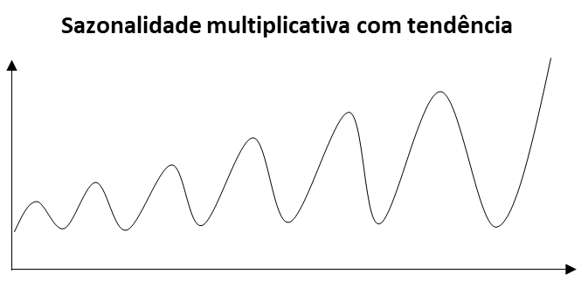
1
2
3
4
Rótulos de Linha | Soma de ROI
2016 | 0.49%
jan | 0.85%
fev | 1.13%
mar | 0.33%
abr | 0.52%
mai | 0.57%
jun | 0.63%
jul | 0.27%
ago | 0.38%
set | 0.29%
out | 0.42%
nov | 0.47%
dez | 0.82%
2017 | 0.41%
jan | 0.36%
fev | 0.36%
mar | 0.18%
abr | 0.57% |  | Curva
mai | 0.91% | Facebook
jun | 0.54% | Programática
Total Geral | 0.46% | Youtube
 |  | UOL
 |  | Outros

